Sheet1
第25届中国大学生篮球三级联赛（西北赛区）服装参数
名称 | 参数 | 图片
代表团入场服*6（人） | 品名：安踏冠军全天候系列、冬奥国旗款运动外套
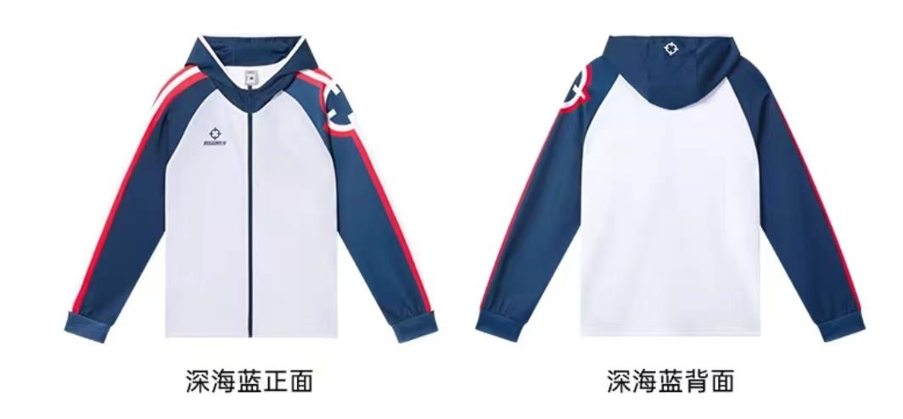
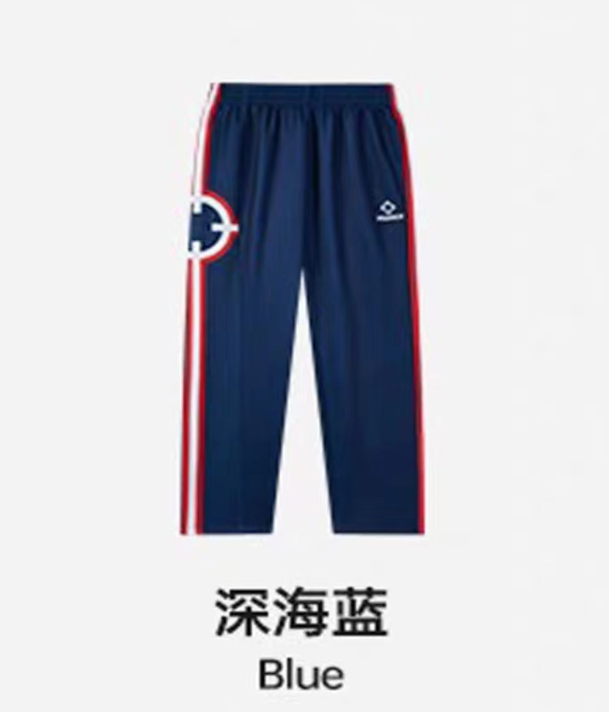
入场服*12（人） | 品名：准者开襟连帽针织上衣 品名：准者针织长裤
 | 面料：92%聚脂钎维8%氨纶 面料：92%聚脂钎维8%氨纶
 | 颜色：深海蓝 颜色：深海蓝
 | 版型：常规 版型：适中
 | 厚度：常规 厚度：适中
 | 弹力：高弹 弹力：高弹
 | 柔软指数：常规 柔软指数：柔软
篮球鞋*12（双） | 品名：准者男士篮球鞋
 | 颜色：情人节
 | 鞋面材质：纺织品、热熔模、合成革
 | 鞋底材质：MD中底、后跟YPU、RB、尼龙片、前后填腹
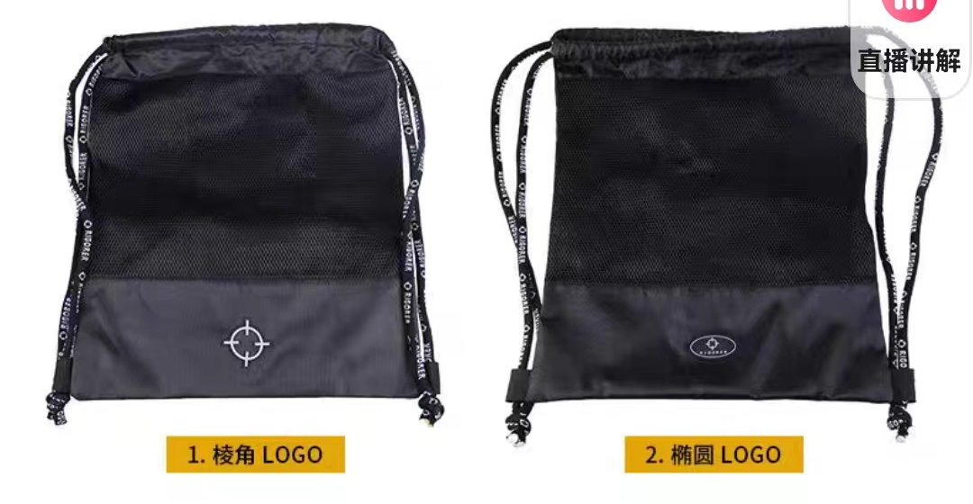
篮球包*12（个） | 品名：单颗装篮球包
 | 颜色：黑色
 | 尺寸：43*48cm
 | 材质：涤纶、尼龙
篮球袜*24（双） | 品名：准者运动中筒袜
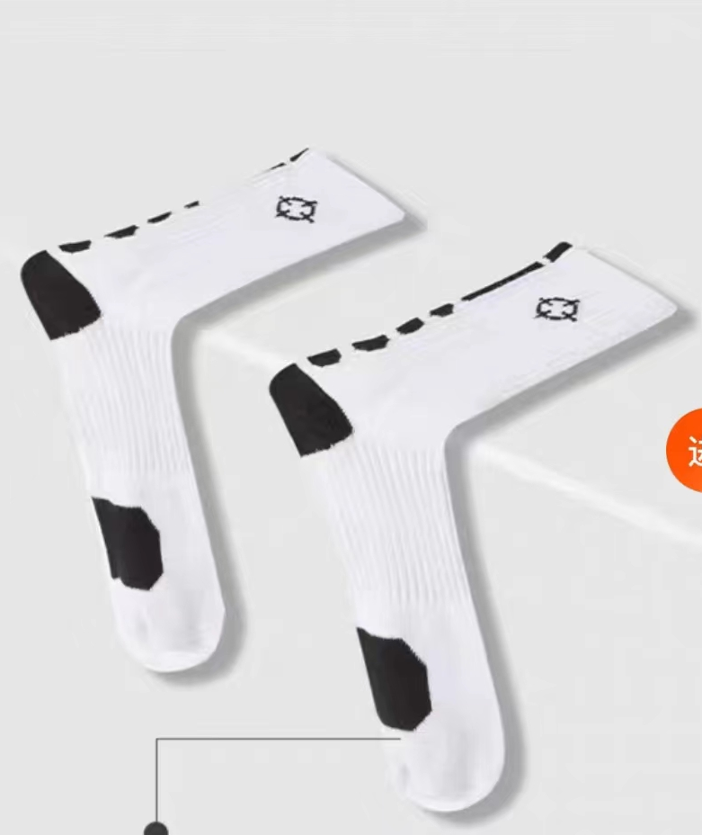
 | 颜色：黑色、白色
 | 面料：94.8%聚脂钎维 2.6%二烯类弹性纤维 1.6%氨纶 1%棉
 | 柔度：柔软
 | 弹性：微弹
 | 厚度：适中
护膝*12（人） | 品名：准者护膝
 | 材质：80.6%聚酯纤维17.7%二烯类弹性纤维1.7%氨纶
 | 颜色：紫粉

